상품제안서
뮤스트 A35 하드 캐리어 파우치 | 상품코드: F21174

 |  |  |  |  |  |  | 02-412-0044 | www.easy1.co.kr
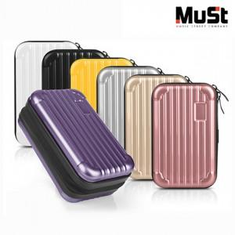

【상세/제작정보】 | ※전사인쇄는 약 2주 소요됩니다.

【인쇄/포장옵션】 | 에폭시, 풀칼라 / 포장지포장

【공급단가】 | 수량 | 100~ | 300~ | 500~ | 1,000~ | 3,000~
*VAT별도 | 단가 | 7,290원 | 7,020원 | 6,750원 | 6,480원 | 6,310원

【상품 URL】 | https://dev.easy1.co.kr:443/src/goods_detail.php?gdno=21174

